Накладная-№3
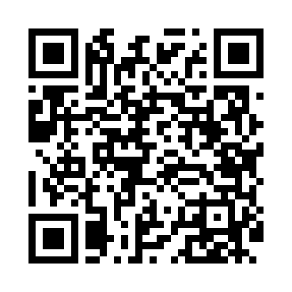
Номер товарно-транспортной накладной: |  |  | Торговый представитель: Amriyev Muhammad
Поставщик: Toshkent falcon fly 2 |  |  | Телефон торгового представителя: +998972880505
Дата отгрузки: 14.12.2025 |  |  | Контрагент: """" Klient
Дата консигнации: |  |  | Адрес:
Доставщик: |  |  | Телефон:
Телефон доставщика:
Время заказа: 14.12.2025 16:26:19
№ | Штрих-код | Название товаров (работ,услуг) | Количество | Количество в кейсе | Цена | Сумма
 |  |  | 57 |  |  | 169.3
1 | 6850196981096 | Коврики напольные для ванной комнаты, 45×75 с м, DB-98-109 | 5 | 5 шт. | 4 | 20
2 | 6920240023598 | Коврики напольные для ванной комнаты 45*55CM XP-23-59 | 5 | 5 шт. | 3.70 | 18.50
3 | 2102373098092 | Коврики напольные для ванной комнаты, 50×80 с м, DB-98-9 | 4 | 4 шт. | 3.90 | 15.60
4 | 2102373098146 | Коврики напольные для ванной комнаты DB-98-14 | 5 | 5 шт. | 5.70 | 28.50
5 | 6920240023499 | Коврики напольные для ванной комнаты 50*80CM XP-23-49 | 2 | 2 шт. | 4.80 | 9.60
6 | 6920240023628 | Коврики напольные для ванной комнаты 40*60CM XP-23-62 | 5 | 5 шт. | 2.20 | 11
7 | 6972421810831 | Термос вакумные для питья XP-16-5 | 2 | 2 шт. | 5.60 | 11.20
8 | 6953567961489 | Термос вакумные для питья XP-16-7 | 2 | 2 шт. | 4.70 | 9.40
9 | 6941797501445 | Кухонный нож TK4111-0 DB-16-57 | 2 | 2 шт. | 4.10 | 8.20
10 | 6941797503500 | Кухонный нож TK-N030 DB-16-33 | 2 | 2 шт. | 4.10 | 8.20
11 | 7178757214360 | Нож туристический DB-5-86 | 5 | 5 шт. | 1.60 | 8
12 | 6912346823622 | Фартук текстильный, DB-63-81 | 5 | 5 шт. | 1.30 | 6.50
13 | 6972455866927 | Фартук текстильный 60*100cm 50 XP-27-6 | 3 | 3 шт. | 1.20 | 3.60
14 | 4896256218698 | Магнитный держатель для кухонных ножей 4.9*38 cm DB-5-12 | 10 | 10 шт. | 1.10 | 11
Итого: 169.3$|->UZS: 2,116,250.00

